前端內容
位置 | 項目 | 是否解決 | 備註

夥伴招募 | 下方的文字要改掉，然後寫ㄧ些 Reach 到讀書會的資訊 |  | 
團隊事蹟 | 紅色圈起處，需要改成全形的「／」 事蹟順序改成最上面最新，然後新增最新的事蹟 |  | 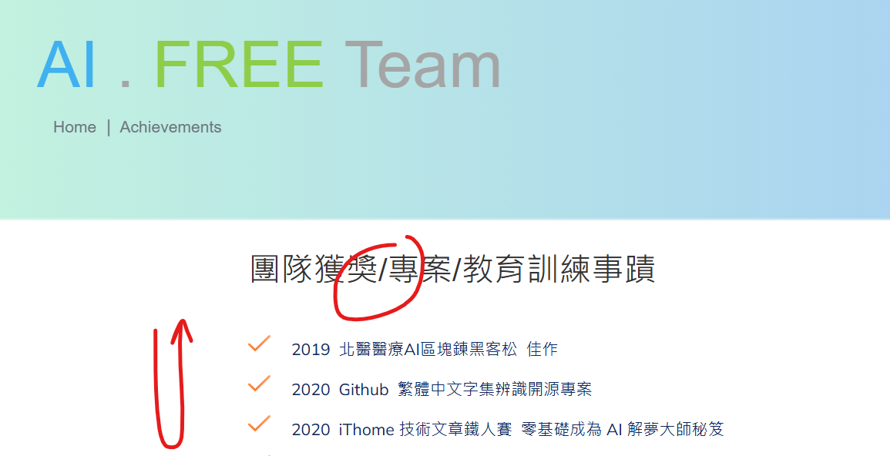
首頁 | 企業教育訓練，點擊下去之後沒有看到東西，至少要有「太格地材」。
首頁 | 紅色圈起處的逗號，需要改成「全形」的。 把 AI . FREE Team Email icon 刪掉 |  | 